Oi Reuso
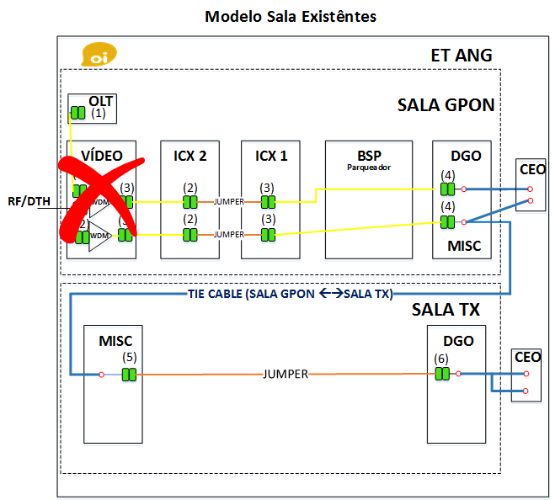
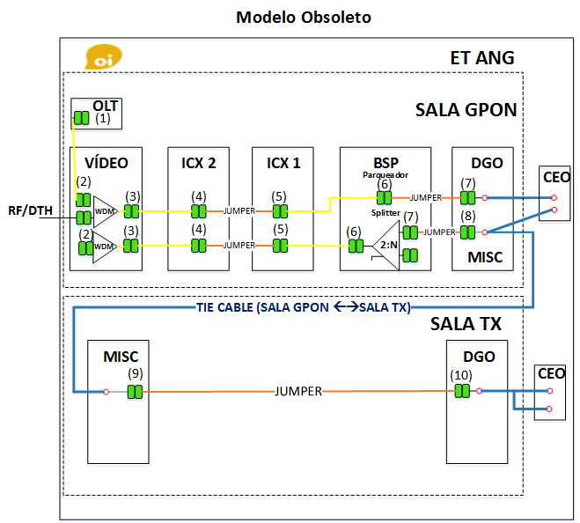
Elemento de Rede | Nº UMs | Reuso | Modelo de Sala | ET |  |  |  |  |  | REDE EXTERNA |  |  |  |  |  |  | REDE CLIENTE |  |  |  |  |  |  | Atenuação Máxima [dB] do Link |  | Razão de Splitter | VALIDAÇÃO CAMPO |  |  |  |  | Atenuação Máxima [dB] Rede
 |  |  |  | Cabo [m] | Nº de Emendas | Nº pares de CO | WDM | Splitter ET | Nº pares de Adicionais | Cabo [m] |  | Nº de emendas |  | Splitter Rede | Splitter CDOE | Nº pares de CONEC | Nº pares de CO |  | Cabo [m] |  | Nº de Emendas | Splitter CDOI | Splitter CDOIA | Target | Target retirando divisão |  | ET |  | REDE EXTERNA
 |  |  |  | Central | Fusões | LC/APC |  |  | SC/APC | Primária | Secundária | Fusões | Mecânicas |  |  | SC-LC/APC | de campo | SC/APC | Riser | Drop | Fusões |  |  | Atual | SPL |  | OLT x ICX 2 | ICX 1 x PORÃO | RE x CDOI | CDOI x CDOIA | CDOIA x ONT |  | 2:2
CDOE-48PLM | 102 | NÃO | Novas Estações | 100 | 2 | 3 | 0 |  | 0 | 1950 | 1200 | 3 | 0 | 1:8 |  | 0 | 1 | 2 |  | 150 | 2 | 1:8 |  | 24.77 | 20.77 | 64 | 0.60 | 0.54 | 22.63 | 0.70 | 0.50 | 23.87
 |  |  |  |  |  |  |  |  |  |  |  |  |  |  |  |  |  |  |  |  |  |  |  |  |  |  |  |  | 2:2
 |  |  |  |  |  |  |  |  |  |  |  |  |  |  |  |  |  |  |  |  |  |  |  |  |  |  |  |  | 2:4
 |  |  |  |  |  |  |  |  |  |  |  |  |  |  |  |  |  |  |  |  |  |  |  |  |  |  |  |  | 2:8
 |  |  |  |  |  |  |  |  |  |  |  |  |  |  |  |  |  |  |  |  |  |  |  |  |  |  |  |  | 2:16
 |  |  |  |  |  |  |  |  |  |  |  |  |  |  |  |  |  |  |  |  |  |  |  |  |  |  |  |  | 2:32

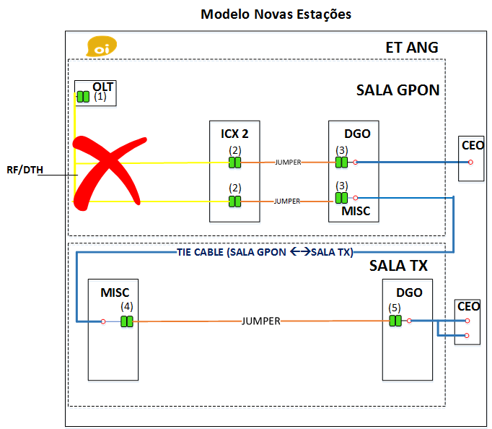

 |  |  |  |  |  |  |  |  |  |  |  | REUSO

